关系图
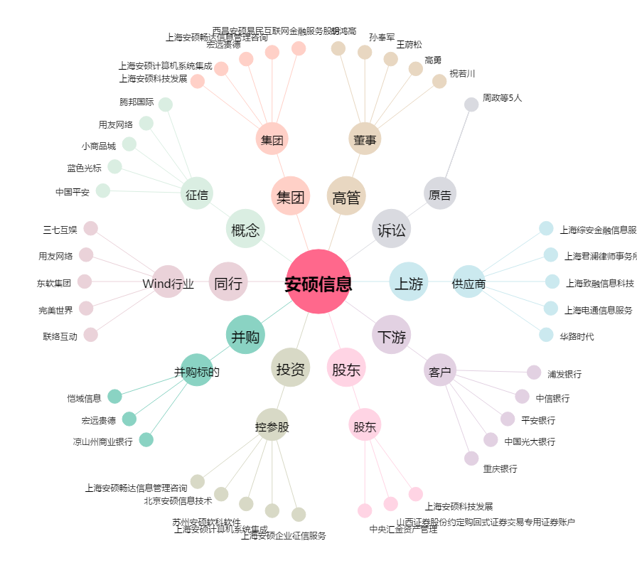
安硕信息[300380.SZ] - 关系概览图

